Hoja1
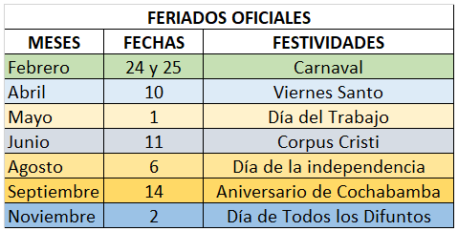
DIRECCION DEPARTAMENTALDE EDUCACIÓN COCHABAMBA
CALENDARIO ESCOLAR 2021
SUBSISTEMA DE EDUCACIÓN REGULAR
UNIDADES EDUCATIVAS FISCALES, PRIVADAS Y DE CONVENIO
ETAPAS | TRIMESTRE | MESES | FECHA | DÍAS HÁBILES | ACTIVIDADES | RESPONSABLES
PLANIFICACIÓN Y ORGANIZACIÓN ESCOLAR |  | Enero | 20 al 24 | 5 | Periodo de inscripsiones | Directora/or Distrital Directora/or de unidad educativa y Personal Administrativo
 |  | Enero | 27 al 31 | De 1 a 5 | Elaboración de POA | Drectora/or de unidad educativa Y Comunidad Educativa
 |  |  |  |  | Elaboración de PAT | Maestras/os
DESARROLLO CURRICULAR | PRIMER TRIMESTRE 71 DIAS TRABAJADOS | Febrero | 03 al 03 | 1 | INAUGURACIÓN DEL AÑO ESCOLAR E INICIO DE CLASES | Directora/or Distrital, Directora/or de Unidades Educativas y Maestros
 |  | Febrero | 04 al 21 | 14 | DESARROLLO CURRICULAR
 |  | Febrero | 26 al 28 | 3 | DESARROLLO CURRICULAR
 |  | Marzo | 02 al 31 | 22 | DESARROLLO CURRICULAR
 |  | Abril | 01 al 09 | 7 | DESARROLLO CURRICULAR
 |  | Abril | 13 al 30 | 14 | DESARROLLO CURRICULAR
 |  | Mayo | 04 al 15 | 10 | DESARROLLO CURRICULAR
 | SEGUNDO TRIMESTRE 64 DIAS TRABAJADOS | Mayo | 18 al 29 | 10 | DESARROLLO CURRICULAR
 |  | Junio | 01 al 10 | 8 | DESARROLLO CURRICULAR
 |  | Junio | 12 al 26 | 11 | DESARROLLO CURRICULAR
 |  | Junio | 29 al 30 | 2 | DESCANSO PEDAGOGICO
 |  | Julio | 01 al 10 | 8
 |  | Julio | 13 al 31 | 15 | DESARROLLO CURRICULAR | Directora/or Distrital, Directora/or de Unidades Educativas y Maestros
 |  | Agosto | 03 al 05 | 3 | DESARROLLO CURRICULAR
 |  | Agosto | 07 al 31 | 17 | DESARROLLO CURRICULAR
 | TERCER TRIMESTRE 65 DIAS TRABAJADOS | Septiembre | 01 al 11 | 9 | DESARROLLO CURRICULAR
 |  | Septiembre | 15 al 30 | 12 | DESARROLLO CURRICULAR
 |  | Octubre | 01 al 30 | 22 | DESARROLLO CURRICULAR
 |  | Noviembre | 03 al 30 | 20 | DESARROLLO CURRICULAR
 |  | Diciembre | 01 al 02 | 2 | DESARROLLO CURRICULAR
TOTAL DIAS TRABAJADOS |  |  |  | 200
CIERRE DE GESTIÓN | Diciembre |  | 03 al 09 | 5 | ENTREGA DE INFORME DE FIN DE GESTIÓN, EVALUACIÓN INSTITUCIONAL | Directora/or Distrital, Directora/or de Unidades Educativas y Maestras/os, Junta Escolar y/o Concejos Educativos

